Politica de calidad
4.5 Politica de calidad

Hoja de analisis para establecer la politica de calidad

Metas de la organización | Requisitos de los clientes y proveedores |  |  |  |  |  | TOTAL
 | Productos de calidad | Cumplimiento en tiempos adecuados | calidad en el servicio | Innovación en productos | Buen servicio | Precios competitivos
Satisfacer la demanda | 2 | 2 | 2 | 2 | 2 | 2 | 12
Mejorar los procesos | 3 | 3 | 3 | 3 | 3 | 2 | 17
Mejora continua | 3 | 3 | 3 | 3 | 3 | 3 | 18
Posicionamiento comercial | 2 | 2 | 2 | 2 | 2 | 2 | 12
Mejorar la competitividad del personal | 2 | 2 | 3 | 2 | 1 | 3 | 13
TOTAL | 12 | 12 | 13 | 12 | 11 | 12

Puntuación | 1 | No impacta
 | 2 | impacto parcial
 | 3 | impacto total

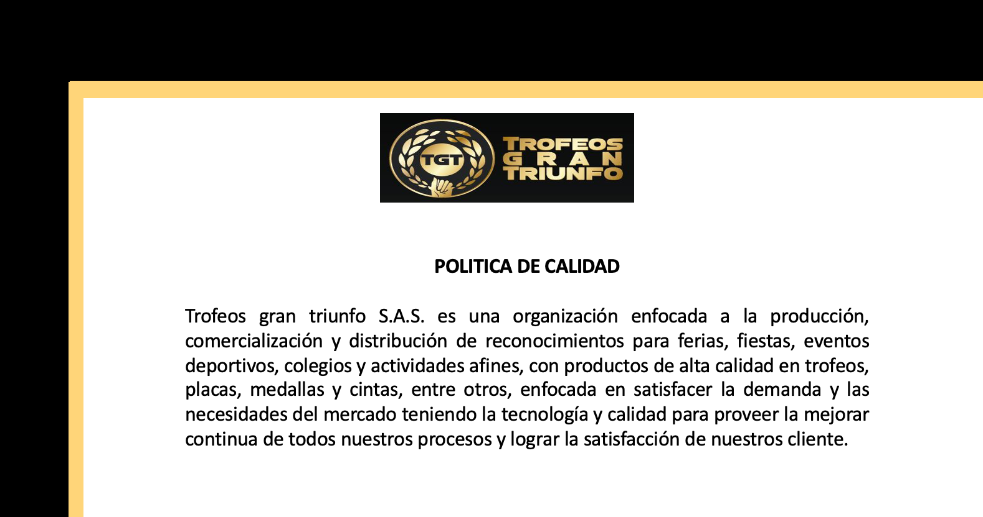
Nombre de la organización | Trofeos Gran Triunfo S.A.S.
A que se dedica | Enfocada a la producción, comercialización y distribución de reconocimientos para ferias y fiestas, ventos deportivos, colegios y actividades afines
Que comercializa | Productos de alta calidad en trofeos, placas, medallas y cintas
Que quiere lograr | Satisfacer la demanda
Bajo que metodo de trabajo | Mediante la tecnología y calidad para proveer la mejora continua
A que se compromete | Lograr la satisafacción del los clientes

Mapa estrategico
Mapa de Estrategico

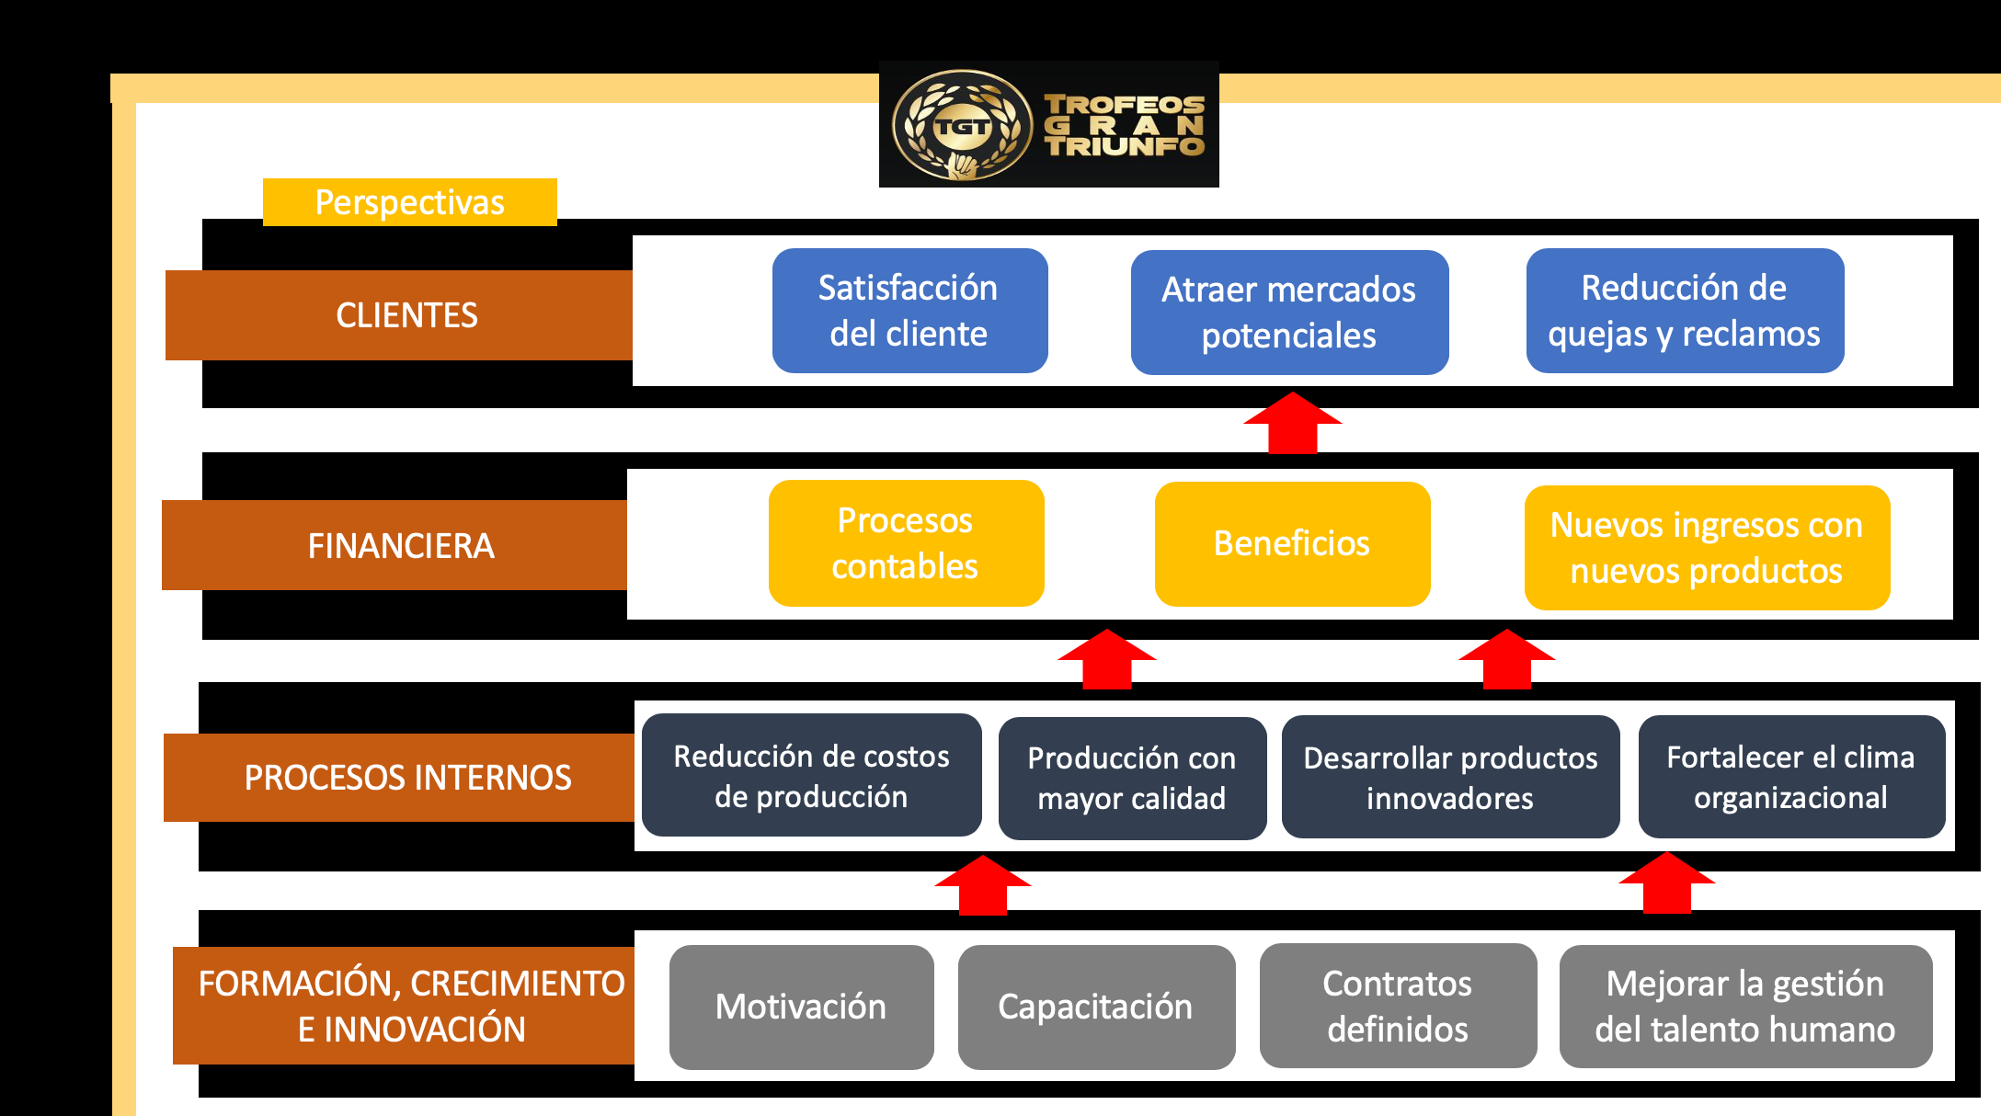

Se establecio de acuerdo a reunión con el gerente de la empresa proyectando su mapa estrategico

Mapa procesos
Mapa de Procesos
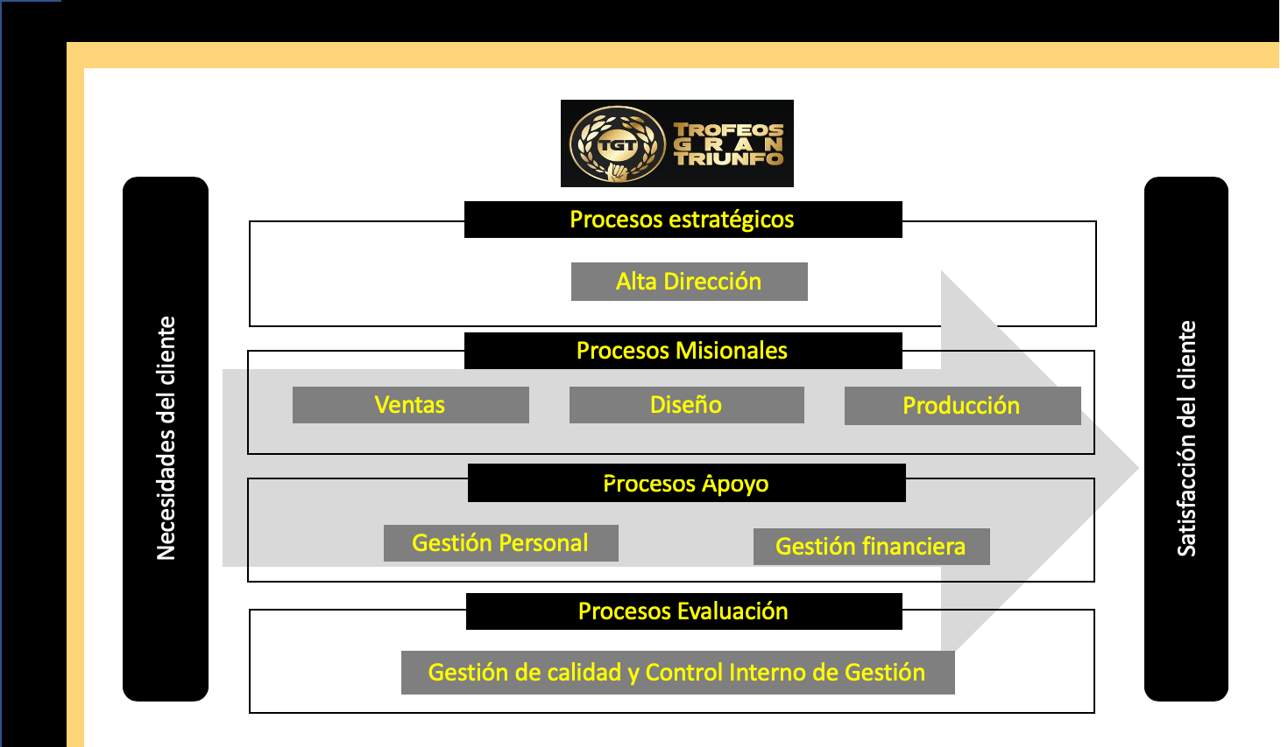

Se establecio de acuerdo a reunión con el gerente de la empresa proyectando su mapa estrategico

IV. Análisis (matriz califica)
 |  |  |  | ANÁLISIS DE RIESGOS

PROCESO: Gestión de personal
OBJETIVO DEL PROCESO: Mejorar las capacidades del personal de la organización semestralmente para proveer una mejora en el servicio
CALIFICACIÓN Y EVALUACIÓN DE RIESGOS DEL PROCESO

1 |  |  | 2 | 2a | 3 | 4 | 5 | 6
PROCESO |  |  | RIESGO | CLASE DE RIESGO | CALIFICACIÓN |  | Evaluación (N° y Zona de Riesgo) | MEDIDAS DE RESPUESTA
 |  |  |  |  | Probabilidad | Impacto
Capacitación del personal |  |  | No disponibilidad presupuestal para capacitación del personal | operativo | Posible (3) | Moderado (3) | Alta (9) | Reducir el riesgo

ANÁLISIS DEL RIESGO

IMPACTO
NIVEL | DESCRIPTOR |  | DESCRIPCIÓN
1 | Insignificante |  | Si el hecho llegara a presentarse, tendría consecuencias o efectos mínimos sobre la entidad.
2 | Menor |  | Si el hecho llegara a presentarse, tendría bajo impacto o efecto o efecto sobre la entidad. |  |  | MATRIZ DE CALIFICACIÓN
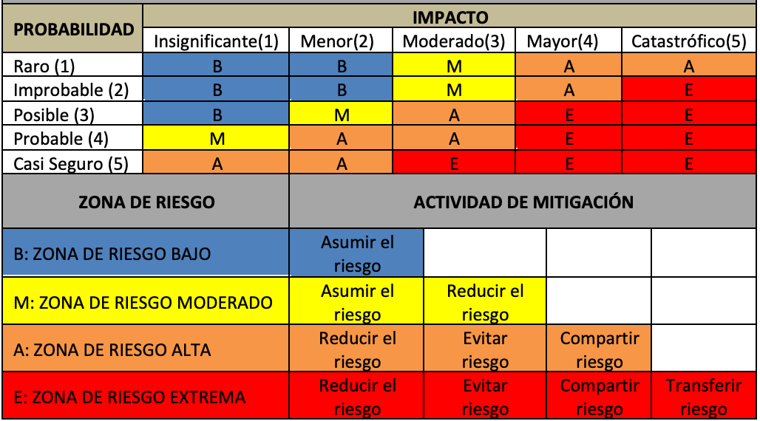
3 | Moderado |  | Si el hecho llegara a presentarse, tendría medianas consecuencias o efectos sobre la entidad.
4 | Mayor |  | Si el hecho llegara a presentarse, tendría altas consecuencias o efectos mínimos sobre la entidad.
5 | Catastrófico |  | Si el hecho llegara a presentarse, tendría desasatrosas consecuencias o efectos mínimos sobre la entidad.

PROBABILIDAD
NIVEL | DESCRIPTOR | DESCRIPCIÓN |  | FRECUENCIA
1 | Raro | El evento puede ocurrir solo en circunstancias excepcionales. |  | No se ha presentado en los últimos 3 años.
2 | Improbable | El evento puede ocurrir en algun momento. |  | Al menos de 1 vez en los últimos 2 años.
3 | Posible | El evento podría ocurrir en algun momento. |  | Al menos de 1 vez en el ultimo año y medio.
4 | Probable | El evento probablemente ocurrirá en la mayoria de las circunstancias. |  | Al menos de 1 vez en el último año.
5 | Casi Seguro | Se espera que el evento ocurra en la mayoria de las circunstancias. |  | Más de 1 vez en seis meses.

